Sheet1
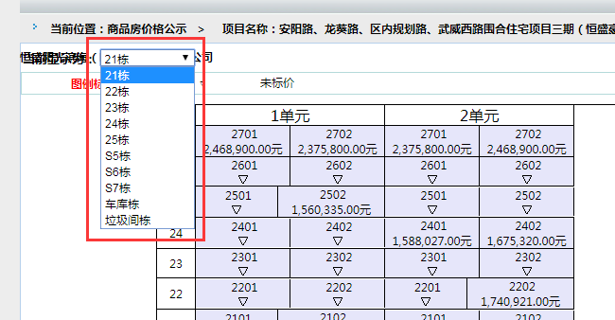
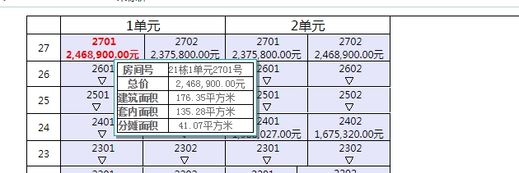
url | http://spfmmbj.hrbszfc.com:5399/mmbjquery/jsp/queryPresale.action?toptype=WSFDC

序号 | 企业名称 | 项目名称 | 预售证号 | 区域 | 坐落 | 幢号 | 单元号 | 楼层 | 房间号 | 总价 | 建筑面积 | 套内面积 | 分摊面积
 | 恒盛阳光滨海（哈尔滨）置业有限公司 | 安阳路、龙葵路、区内规划路、武威西路围合... | 0808 | 道里区 | 道里区群力新区02-021地块

